Managed
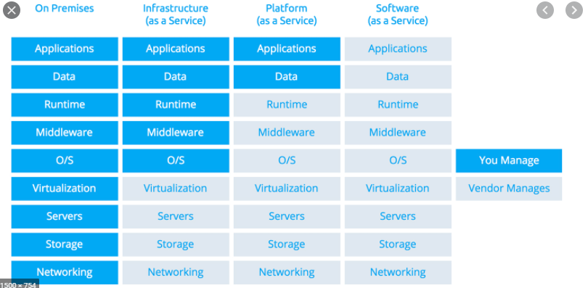

In het geval van de beoogde oplossing van de leverancier wordt een deel gemanaged door MS in opdracht van Amsterdam (tot middleware) en een deel door Amsterdam (runtime, functionele beheer) en een deel door de leverancier (data en applicatie). Dit is dan GEEN SAAS oplossing.

